Расчет
1186
1186
31
 | Габаритная высота шкафа,мм | 1000
 | Габаритная глубина шкафа,мм | 1186
 | Габаритная ширина шкафа,мм | 1186
1111,5
 | Толщина боковины №1,мм | 18
 | Толщина боковины №2,мм | 18
 | Толщина крыши и дна,мм | 18
1000
892
958
 | Наложение (А). В случае внутренних дверей размер (A) со знаком "-". Зазор между стойкой и дверью | 16
 | Толщина двери,мм | 19 | 19
 | Размер EB,мм | 31
 | 2-х дверный или 3-х дверный | 2-х дверный
 | Высота цоколя,мм (МИН.60) | 72
 | Материал двери: ДСП или МДФ | МДФ
 | Двери накладные или внутренние | Двери_накладные

1130
1161
72
 | Дверь
 | ширина с кромкой, мм | 606
 | высота с кромкой, мм | 958
 | Масса, кг, ориетировочно!Требуется контрольное взвешивание | 8.27

 | Крыша
 | глубина с кромкой, мм | 1111.5
 | ширина с кромкой, мм | 1150

16
606
16
 | Дно
 | глубина с кромкой, мм | 1128
 | ширина с кромкой, мм | 1150

 | Боковина №2
 | глубина с кромкой, мм | 1161
 | высота с кромкой, мм | 1000

 | Боковина №1
 | глубина с кромкой, мм | 1130
 | высота с кромкой, мм | 1000

 | Стойка внутренняя, мм
 | глубина с кромкой, мм | 1111.5
 | высота с кромкой (между крышей и дном), мм | 892

 | ДЛЯ 2-х Дверного шкафа: Недооткрывание для дверей с неполным наложением. Для планирования систем выдвижения
 | u1 для доводчиков только на закрывание | 515
 | u1 для доводчиков на закрывание и открывание | 492

 | ДЛЯ 3-х Дверного шкафа: Недооткрывание для дверей с неполным наложением. Для планирования систем выдвижения
 | u1 для доводчиков на закрывание и открывание
 | u2 для доводчиков на закрывание и открывание
 | u3 для доводчиков на закрывание и открывание

 | Профиль верхний и нижний в порезку
 | длина, мм | 1148

 | Размер С ( 1-е отверстие под доводчик либо стопор),мм
 | рисунок ниже | 16

 | Размер под сверление 1-го отверстия под нижний стопор
 | рисунок ниже | 13.5
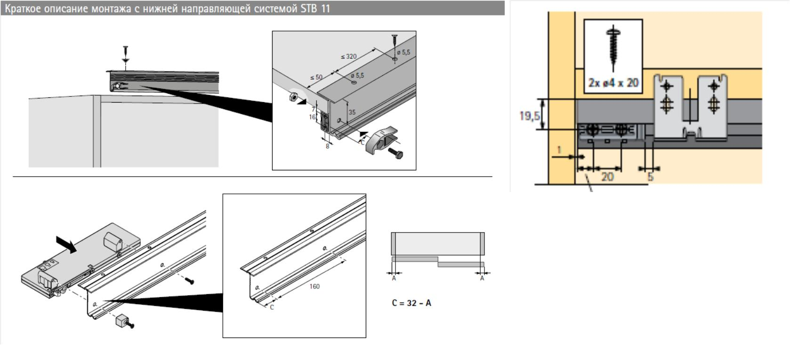

13,5

16
16

Ссылка на чертеж по системе TopLine L

